Mapa de calor
ID | Riesgo | Impacto | Posibilidad | Vulnerabilidad | Velocidad de aparición
1 | Daño/Falla de un equipo | 3 | 4 | 3 | 4
2 | Mal manejo de inventarios | 3 | 3 | 3 | 3
3 | Incendios | 5 | 1 | 3 | 5
4 | Accidentes en la cocina | 2 | 3 | 4 | 5
5 | Error en la preparacion de uno de los alimentos | 3 | 4 | 2 | 3
6 | Errores en la recepcion de pedidos | 2 | 3 | 2 | 3
7 | Inseguridad | 4 | 2 | 3 | 4
8 | Desastres Naturales | 5 | 1 | 4 | 5
9 | Aumento de los Precios de los Insumos | 3 | 1 | 2 | 2
10 | Fallas en la Infraestructura Pública (Agua, Electricidad) | 4 | 2 | 4 | 4

Posibilidad

1
5
ID | Riesgo | Impacto | Frecuencia | Frecuencia x impacto |  | 5
1 | Daño/Falla de un equipo | 3 | 4 | 12
2 | Mal manejo de inventarios | 3 | 3 | 9
3 | Incendios | 5 | 1 | 5 |  | 4
4
4 | Accidentes en la cocina | 2 | 3 | 6
6
2
5 | Error en la preparacion de uno de los alimentos | 3 | 4 | 12
6 | Errores en la recepcion de pedidos | 2 | 3 | 6 |  | 3
7
10
7 | Inseguridad | 4 | 2 | 8
8 | Desastres Naturales | 5 | 1 | 5
9 | Aumento de los Precios de los Insumos | 3 | 1 | 3 |  | 2
3
8
10 | Fallas en la Infraestructura Pública (Agua, Electricidad) | 4 | 2 | 8
9
 |  |  |  |  |  | 1
 | Posibilidad | Impacto | Vulnerabilidad | Velocidad |  |  | 1 | 2 | 3 | 4 | 5
1 | Raro: Ocurre una vez en 10 años o menos. | Menos 1,000 | Muy bajo | Más de 6 meses (Aparición Lenta)
2 | Improbable: Ocurre una vez en 5 años hasta una vez en 10 años. | Entre 1,000 y 3,000 | Bajo | Entre 3 y 6 meses (Aparición Gradual) |  |  | Impacto
3 | Posible: Ocurre una vez en 2 años hasta una vez en 5 años. | Entre 3,000 y 6,000 | Medio | Entre 1 y 3 meses (Aparición Moderada)
4 | Probable: Ocurre una vez al año hasta una vez en 2 años. | Entre 6,000 y 12,000 | Alto | Entre 1 semana y 1 mes (Aparición Rápida) |  |  | Los círculos representan el riesgo del #1 - #10
5 | Frecuente: Ocurre más de una vez al año. | Más de 12,000 | Muy alto | Menos de 1 semana (Aparición Inmediata) |  |  | El tamaño del círculo refleja la velocidad de aparición:

 | Frecuencia anual \ Possibility | Impacto | Vulnerabilidad | Velocidad
1 | Raro (< 10% de probabilidad de ocurrencia durante la vida útil del activo) | Incidental | Muy bajo | Muy bajo
2 | Improbable (10% hasta 35% de probabilidad de ocurrencia durante la vida útil del activo) | Menor | Bajo | Bajo
3 | Posible (35% hasta 65% de probabilidad de ocurrencia durante la vida útil del activo) | Moderado | Medio | Medio
4 | Probable (65% hasta 90% de probabilidad de ocurrencia durante la vida útil del activo) | Mayor | Alto | Alto
5 | Frecuente (90% > de probabilidad de ocurrencia durante la vida útil del activo) | Extremo | Muy alto | Muy alto

Referencia
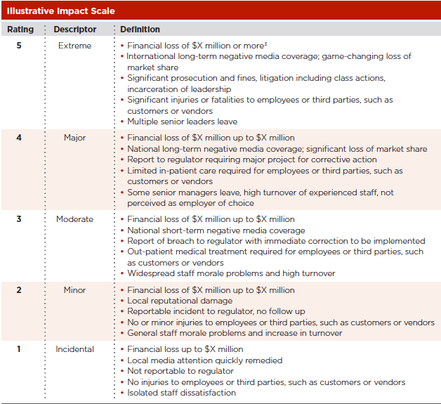
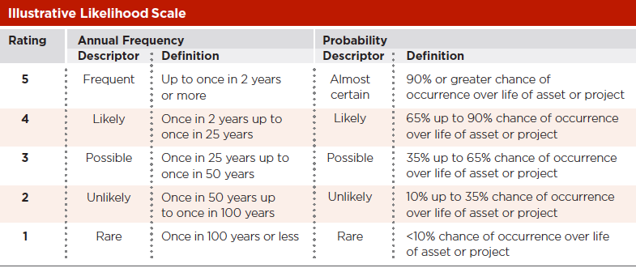
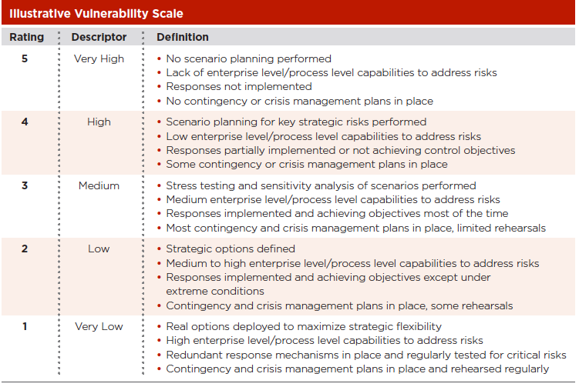
NIVEL EXPOSICIÓN RIESGO | OPCIÓN DE TRATAMIENTO | ACCIONES A TOMAR

GRAVE Riesgos con calificación superior o igual a 10 | Evitar Reducir Transferir Compartir | Se deberá implementar inmediatamente las acciones preventivas que conlleven a evitar, reducir, transferir o compartir el riesgo de acuerdo al procedimiento del Sistema de Gestión de Calidad. Las acciones preventivas tomadas deberán conllevar a implementar nuevos controles que prevengan la materialización del riesgo y a mitigar el impacto.

MODERADO Riesgos con calificación entre 4 y 9 | Reducir Transferir Compartir | Se deberá implementaracciones preventivas que conlleven a reducir, transferir o compartir el riesgo de acuerdo al procedimiento del Sistema de Gestión de Calidad. Se deberá implementar acciones preventivas que conlleven a mejorar o documentar los controles existentes.

LEVE Riesgos con calificación inferior o igual a 3 | Asumir | Se debe realizar seguimiento a los riesgos con el fin de verificar su impacto, probabilidad y la valoración de los controles.

